상품제안서
블랑코 메탈펜 小(금/은장) | 상품코드: F03812

 |  |  |  |  |  |  | 02-412-0044 | www.easy1.co.kr
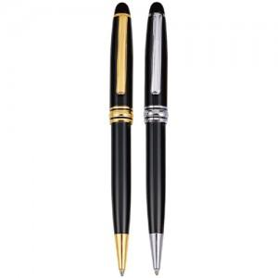

【상세/제작정보】

【인쇄/포장옵션】 | 실크, 레이저 / OPP(비닐)

【공급단가】 | 수량 | 500~ | 1,000~ | 3,000~ | 5,000~ | 10,000~
*VAT별도 | 단가 | 1,170원 | 1,150원 | 1,120원 | 1,080원 | 1,030원

【상품 URL】 | https://easy1.co.kr:443/src/goods_detail.php?gdno=3812

